Grafico
Curvas ajustadas com TODOS dados, mas seria melhor filtrar alguns pontos experimentais que não fizeram sentido, conforme a outra aba desta planilha
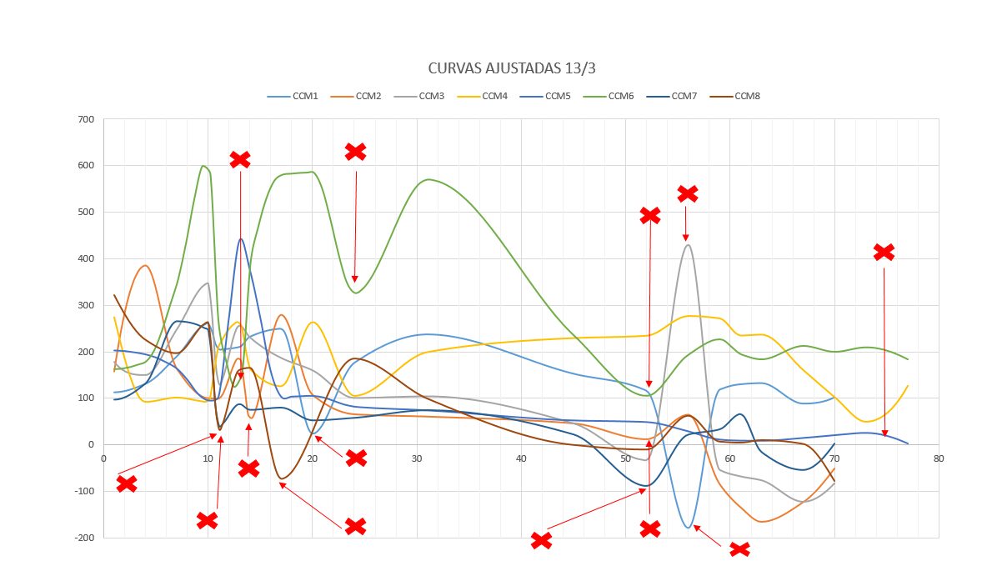
 | P.E. = ponto experimental, p.n. ponto numérico, considerando PDF da Priscila

 | Dias Escolhidos
 | 8.2814 | seriam melhor números inteiros?
 | 13
 | 19
 | 32.89
 | 61.332

DADOS
Aqui estão os dados com os pontos filtrados, sem os dados experimentais que ficaram estranhos.
Os dias foram contados considerando 13/11/20202 como dia zero
PS - Há colunas ocultas, considerar só as pintadas de amarelo
CCM 1, 2, 3, 7 E 8 - AVALIAR DOS DIAS 15 A 84. CCMs 4, 5 e 6 15 a 91

 | -48.79 |  | -144.5 |  | -9.52 |  | -121.3 |  | 7.72 |  | -190.4
 | 0 |  | 69 |  | 1 |  | -2 |  | 0.2 |  | 0.32
 | 0.17 |  | 127.8 |  | 0.9 |  | 0.48 |  | 0 |  | -0.07
 | 0.1 |  | 0.106 |  | 0.94 |  | 0.53 |  | 0 |  | -0.09
 | 0.21 |  | 95.7 |  | -0.69 |  | 0.77 |  | 0.11 |  | 0
 | 0.95 |  | 135 |  | 1.01 |  | 1.74 |  | 0.09 |  | 0.36
 | 112.8 |  | 158 |  | 178 |  | 275 |  | 203 |  | 163
 | 131 |  | 386 |  | 150 |  | 92.3 |  | 194.6 |  | 179.1
 | 190 |  | 164 |  | 248 |  | 101.6 |  | 164 |  | 347
 | 260 |  | 100.5 |  | 345.9 |  | 92.6 |  | 95.5 |  | 617.7
 | 205 |  | 100 |  | 130 |  | 211 |  | 104 |  | 264
 | 210.2 |  | 188.3 |  | 256.3 |  | 264.8 |  | 440.3 |  | 384.2
 | 232.2 |  | 279.8 |  | 230.8 |  | 164.9 |  | 375.7 |  | 579.9
 | 249 |  | 107.8 |  | 186.5 |  | 126.4 |  | 103 |  | 585
 | 176 |  | 66 |  | 160 |  | 264.3 |  | 105.2 |  | 569.6
 | 237.1 |  | 61 |  | 100.8 |  | 105.4 |  | 82 |  | 236
 | 152.7 |  | 46.4 |  | 104.2 |  | 199.7 |  | 74 |  | 194.3
 | 115.9 |  | 65 |  | 46.2 |  | 229.9 |  | 52.3 |  | 227.3
 | 118.1 |  | -84.1 |  | -32.6 |  | 235 |  | 48.8 |  | 195.5
 | 130.1 |  | -134.1 |  | -53.1 |  | 277.5 |  | 28.72 |  | 184
 | 132.5 |  | -165.4 |  | -67.5 |  | 272.2 |  | 11.02 |  | 213
 | 101.9 |  | -123.2 |  | -75.8 |  | 235.5 |  | 8.78 |  | 200.2
 |  |  | -50.66 |  | -122 |  | 237.4 |  | 8.51 |  | 209.9
 |  |  |  |  | -82.4 |  | 160.7 |  | 14.59 |  | 184
 |  |  |  |  |  |  | 102.5 |  | 20.54
 |  |  |  |  |  |  | 126.9 |  | 25.54
 |  |  |  |  |  |  |  |  | 2.68
 |  | -48.79 |  | -144.5 |  | -9.52 |  | -121.3 |  | 7.72 |  | -190.4 |  | -159 | 0 | 0.05
 | 0 | 0 | 0 | 69 | 0 | 1 | 0 | -2 | 0 | 0.2 | 0 | 0.32 | 0 | 0.05 | 5 | 0
 | 5 | 0.17 | 5 | 127.8 | 5 | 0.9 | 5 | 0.48 | 5 | 0 | 5 | -0.07 | 5 | -0.11 | 6 | 0
 | 6 | 0.1 | 6 | 0.106 | 6 | 0.94 | 6 | 0.53 | 6 | 0 | 6 | -0.09 | 6 | -0.12 | 10 | 0
 | 10 | 0.21 | 10 | 95.7 | 10 | -0.69 | 10 | 0.77 | 10 | 0.11 | 10 | 0 | 10 | -0.14 | 13 | 0.1
 | 13 | 0.95 | 13 | 135 | 13 | 1.01 | 13 | 1.74 | 13 | 0.09 | 13 | 0.36 | 13 | 0.06 | 15 | 321
 | 15 | 112.8 | 15 | 158 | 15 | 178 | 15 | 275 | 15 | 203 | 15 | 163 | 15 | 97 | 18 | 225.1
 | 18 | 131 | 18 | 386 | 18 | 150 | 18 | 92.3 | 18 | 194.6 | 18 | 179.1 | 18 | 132 | 21 | 196.5
 | 21 | 190 | 21 | 164 | 21 | 248 | 21 | 101.6 | 21 | 164 | 21 | 347 | 21 | 266 | 24 | 262
 | 24 | 260 | 24 | 100.5 | 24 | 345.9 | 24 | 92.6 | 24 | 95.5 | 24 | 617.7 | 24 | 246.7 | 27 | 161.2
 | 25 | 205 | 25 | 100 | 25 | 130 | 25 | 211 | 25 | 104 | 25 | 264 | 27 | 87.5 | 28 | 165.2
 | 27 | 210.2 | 27 | 188.3 | 27 | 256.3 | 27 | 264.8 | 27 | 440.3 | 28 | 384.2 | 28 | 75 | 38 | 185
 | 28 | 232.2 | 31 | 279.8 | 28 | 230.8 | 28 | 164.9 | 28 | 375.7 | 31 | 579.9 | 31 | 79.9 | 45 | 99.2
 | 31 | 249 | 34 | 107.8 | 31 | 186.5 | 31 | 126.4 | 31 | 103 | 34 | 585 | 34 | 52.43 | 59 | 0
 | 38 | 176 | 38 | 66 | 34 | 160 | 34 | 264.3 | 34 | 105.2 | 45 | 569.6 | 38 | 57.8 | 66 | -9.9
 | 45 | 237.1 | 45 | 61 | 38 | 100.8 | 38 | 105.4 | 38 | 82 | 59 | 236 | 45 | 74.2 | 70 | 62.5
 | 59 | 152.7 | 59 | 46.4 | 45 | 104.2 | 45 | 199.7 | 45 | 74 | 70 | 194.3 | 59 | 22 | 73 | 7.2
 | 66 | 115.9 | 70 | 65 | 59 | 46.2 | 59 | 229.9 | 59 | 52.3 | 73 | 227.3 | 70 | 21.67 | 75 | 4.82
 | 73 | 118.1 | 73 | -84.1 | 66 | -32.6 | 66 | 235 | 66 | 48.8 | 75 | 195.5 | 73 | 32.98 | 77 | 10.31
 | 75 | 130.1 | 75 | -134.1 | 73 | -53.1 | 70 | 277.5 | 70 | 28.72 | 77 | 184 | 75 | 65.8 | 81 | 2.13
 | 77 | 132.5 | 77 | -165.4 | 75 | -67.5 | 73 | 272.2 | 73 | 11.02 | 81 | 213 | 77 | -15.7 | 84 | -77.3
 | 84 | 101.9 | 81 | -123.2 | 77 | -75.8 | 75 | 235.5 | 75 | 8.78 | 84 | 200.2 | 81 | -54.61
 |  |  | 84 | -50.66 | 81 | -122 | 77 | 237.4 | 77 | 8.51 | 87 | 209.9 | 84 | 2.12
 |  |  |  |  | 84 | -82.4 | 81 | 160.7 | 81 | 14.59 | 91 | 184
 |  |  |  |  |  |  | 84 | 102.5 | 84 | 20.54
 |  |  |  |  |  |  | 91 | 126.9 | 87 | 25.54
 |  |  |  |  |  |  |  |  | 91 | 2.68
Célula 2 (1000 Ω)
Célula 3 (470 Ω)

Célula 1 (OCV)

Célula 4 (270 Ω)
Célula 6 (61,7 Ω)

Célula 7 (50 Ω)
Célula 8 (24 Ω)

Curva Polarização
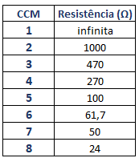
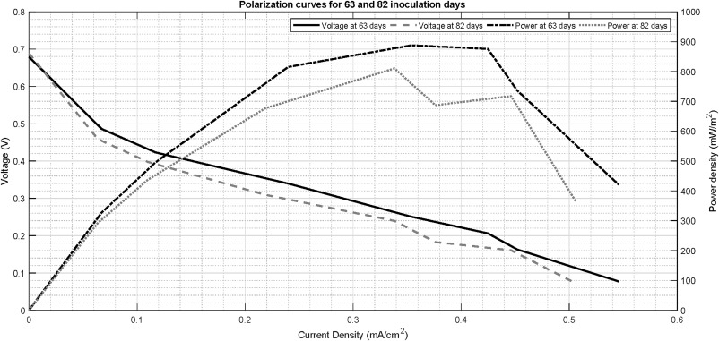
Seguindo o Serra, deve ser em Potencial (mV) por densidade de corrente (mA/cm^2)
Aqui acho que cabem os dados interpolados pelo PCHIP
Podemos fazer as curvas de polarização e potência para os dias escolhidos
Cálculo da potência eu posso fazer, mas seria o (V^2/R)de cada célula para aquele dia dividido por 11,34 (cm^2)
Se usar o potencial em mV e a área em cm^2 , multiplicar por 10 para ficar com a potência em (mW/m^2)

CP para os ajustes
Seguindo a equação 11 do Serra, para ajuste linear e não linear, com Potencial em V e corrente em (A x 10-3)

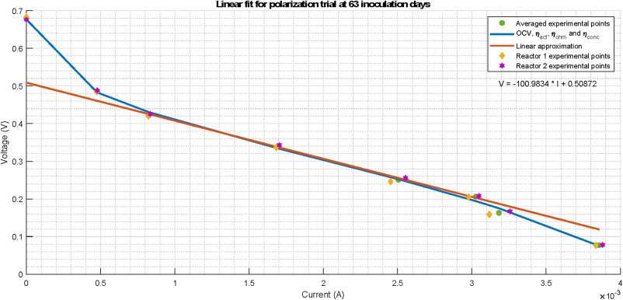
 | Dias Escolhidos
 | 8.2814 | seriam melhor números inteiros?
 | 13
 | 19
 | 32.89
 | 61.332

